CENTENARIO
INSTITUTO ELECTORAL DEL ESTADO DE CAMPECHE
“25 ANIVERSARIO DEL IEEC, 1997-2022”
PROCESO ELECTORAL ESTATAL ORDINARIO 2021
MAPA DE LOS RESULTADOS DE LA ELECCIÓN DE JUNTAS MUNICIPALES

JUNTA MUNICIPAL DE CENTENARIO |  |  |  |  |  |  |  |  |  | Resultados con base a la Sesión del Cómputo Municipal celebrada el 9 de junio de 2021.
VAXCAMPECHE | PT | PVEM | MOVIMIENTO CIUDADANO | MORENA | PES | RSP | FXM | CANDIDATOS/AS NO REGISTRADOS/AS | VOTOS NULOS | VOTACIÓN T. EMITIDA
978 | 31 | 86 | 462 | 1,142 | 32 | 25 | 7 | 0 | 91 | 2,854

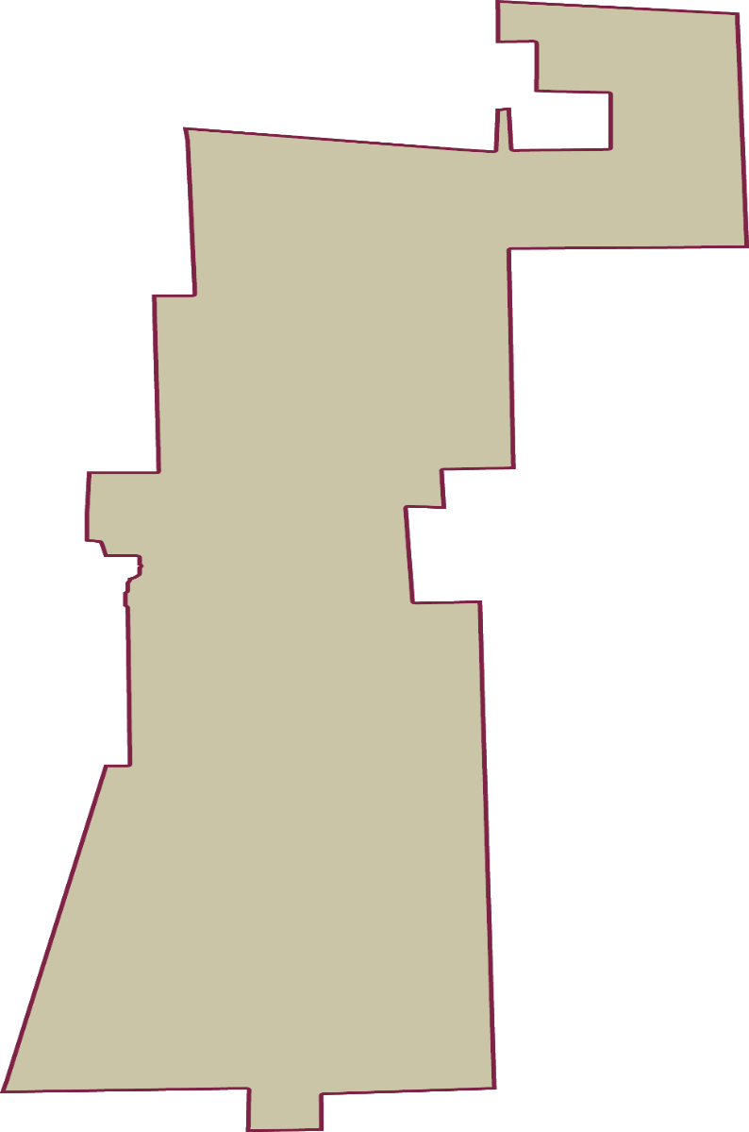
PAN | PRI | PRD | PRI |  |  |  |  | GANADOR
53 | 448 | 477

LISTA NOMINAL |  | 4,606
SECCIONES |  | 4
CASILLAS |  | 7

PARTICIPACIÓN CIUDADANA |  | 61.9627%
ABSTENCIONISMO |  | 38.0373%

